国内做货-人民币
睿宁2025对 账 单-Recall
下单时间 | 出货时间 | PO号 | 睿颢合同号 | 款号 | 品名 | 数量(片） | 单价 | 金额(RMB)
2025-07-29 | 2025-07-29 | 82457 | RRNBSK665 工厂：顺成 | 5106-707-800/503 NOMA Made in China 女下装裤子 补单 | 白色RFID织标WLBCRFI015-65*19mm | 150 | 0.85 | 127.50

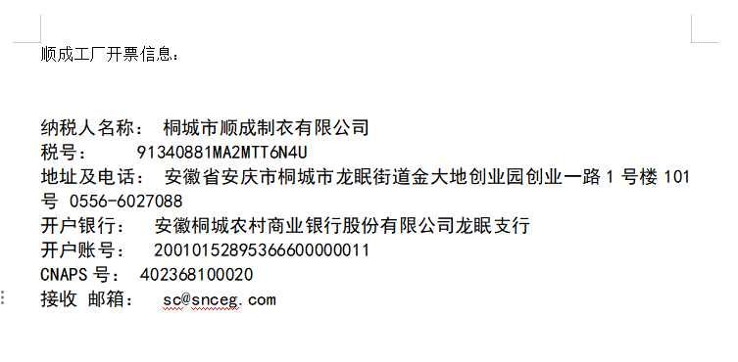
以下开票 桐城市顺成制衣有限公司

品名 | 数量 | 单位 | 金额 | 备注
商标 | 150 | 个 | 127.5 | 5106-707

发 票 通 知 单
编号 （发票张数） | 申请日期 | 客户 | 开票抬头 （请填写全名） | 货 物 或 应 税 劳 务 名 称 （比如吊粒，吊牌等，大致写一下就可以） | 规 格 型 号 （如果不需要注明的请写“无”） | 单位 | 数 量 | 金额 （一张发票的总金额） | 备注
1 | 2025-12-10 | 睿宁 | 桐城市顺成制衣有限公司 | 商标 | 无 | 个 | 150 | ￥127.50 | 5106-707

